1. População
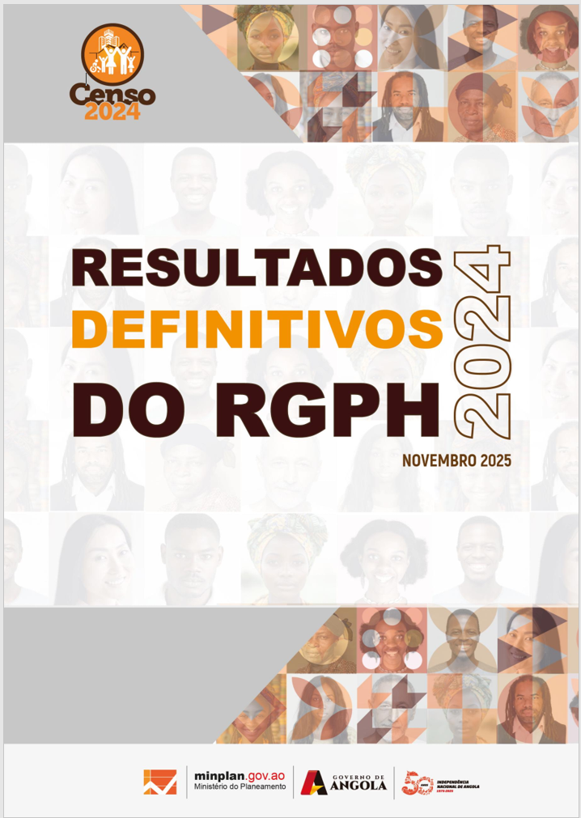

Quadros Anexos
1. População

2.Estado Civil
Quadros Anexos -
2. Estado Civil

3.Registo civil
Quadros Anexos -
3. Registo Civil

4.Deficiência e Albinismo
Quadros Anexos -
4. Deficiência

5.Orfandade
Quadros Anexos -
5. Orfandade

6.Língua Materna
Quadros Anexos -
6. Língua e etnia

7.Religião
Quadros Anexos -
7. Religião

8.Educação
Quadros Anexos -
8. Educação e FP

9.Agregado Familiar
Quadros Anexos -
9.Agregado Familiar

10.Habitação
Quadros Anexos -
11. Habitação

